2024年 依頼リスト
NO | 属性 | 分類 | コンバート日 | コマンド名称 | 対応優先度 | 備考 | 受け渡しファイル（VST/VSM/VSO、またはVWX） | 進捗

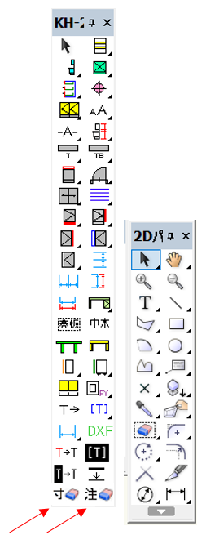
1 | パレット | レグラ | 20240831 | KH2D シンボル配置 | １st |  | KH2D.vst | 発注時に作業開始依頼（0808）
2 | パレット | レグラ |  | 233)IB品番配置+巾木 | １st | 希望）ブロック化解除 | 233)IB品番配置+巾木.vst | 0903 要件伝達
3 | パレット | レグラ | 20240904 | 234)IB品番連続配置+巾木 | １st | 希望）寸法線の脚と床面の直線の間10mm空きを無くす | 234)IB品番連続配置+巾木.vst | 0903 要件伝達
4 | パレット | レグラ |  | 237)IW,IT,ZBF連続右配置 | ３rd |  | 237)IW,IT,ZBF連続右配置.vst | 発注時に作業開始依頼（0808）
6 | パレット | レグラ |  | 235)NEW_ユニット横断面 | １st | 希望）寸法を無くす・線の太さ変更 | 235)NEW_ユニット横断面.vst | 0903 要件伝達
11 | パレット | レグラ |  | 240)NEW_ｵｰﾌﾟﾝｷｬﾋﾞﾈｯﾄ | ２nd | 希望）線の太さ変更・側板勝ちの図にする・断面納まり修正 | 240)NEW_ｵｰﾌﾟﾝｷｬﾋﾞﾈｯﾄ.vst | 0903 要件伝達
16 | パレット | レグラ |  | 244)注記+寸法削除 | １st |  | 244)注記+寸法削除.vst | 発注時に作業開始依頼（0808）
20 | パレット | レグラ |  | 408)LEDｱﾙﾐﾌﾟﾛﾌｧｲﾙ_ﾃｷｽﾄ配置 | ２nd |  | 408)LEDｱﾙﾐﾌﾟﾛﾌｧｲﾙ_ﾃｷｽﾄ配置.vst | 発注時に作業開始依頼（0808）
25 | パレット | KH-2D |  | 31)棚板(枚数指定) | ２nd | 希望）線の太さ変更 | 31)棚板(枚数指定).vst | 0903 要件伝達
73 | パレット | KH-2D |  | 71)開口枠＋ﾄﾞｱ(平面図) | ２nd |  | 71) 開口枠＋ﾄﾞｱ(平面図).vst | 発注時に作業開始依頼（0808）
74 | パレット | KH-2D |  | 72)開口枠+ﾄﾞｱ(立面図) | ２nd |  | 72)開口枠+ﾄﾞｱ(立面図).vst | 発注時に作業開始依頼（0808）
78 | パレット | KH-2D |  | 73)引き違い(立面図) | ２nd |  | 73) 引き違い(立面図).vst | 発注時に作業開始依頼（0808）
79 | パレット | KH-2D |  | 74)引き違い(平面図) | ２nd |  | 74)引き違い(平面図).vst | 発注時に作業開始依頼（0808）
80 | パレット | KH-2D |  | 75)開口枠(平面図) | ２nd |  | 75)開口枠(平面図).vst | 発注時に作業開始依頼（0808）
81 | パレット | KH-2D |  | 76)四方枠(立面図) | ２nd |  | 76)四方枠(立面図).vst | 発注時に作業開始依頼（0808）
82 | パレット | KH-2D |  | 77)片引き戸(平面図) | ２nd |  | 77)片引き戸(平面図).vst | 発注時に作業開始依頼（0808）
83 | パレット | KH-2D |  | 77-2)片引き戸-壁中(平面図) | ２nd |  | 77-2)片引き戸-壁中(平面図).vst | 発注時に作業開始依頼（0808）
111 | パレット | KH-2D |  | 19-1)垂直連続寸法_jw | １st | 希望）線の太さ変更 | 19-1)垂直連続寸法_jw.vst | 0903 要件伝達
112 | パレット | KH-2D |  | 19-2)水平連続寸法_jw | １st | 希望）線の太さ変更 | 19-2)水平連続寸法_jw.vst | 0903 要件伝達
133 | パレット | KH-2D |  | 17-01)PY框-P | １st | 希望）線の太さ変更 | 17-01)PY框 -P .vst | 0903 要件伝達
134 | パレット | KH-2D |  | 17-02)DY框 | １st | 希望）線の太さ変更 | 17-02)DY框.vst | 0903 要件伝達
135 | パレット | KH-2D |  | 97)テキスト抽出 | １st |  | 97)テキスト抽出.vst | 発注時に作業開始依頼（0808）
139 | パレット | KH-2D |  | 47)２点間水平寸法 | ２nd | 希望）線の太さ変更 | 47)２点間水平寸法.vst | 0903 要件伝達
140 | パレット | KH-2D |  | 48)水平連続寸法 | ２nd | 希望）線の太さ変更 | 48)水平連続寸法.vst | 0903 要件伝達
143 | パレット | KH-2D |  | 500)DXF変換 | ３rd |  | 500)DXF変換.vst | 発注時に作業開始依頼（0808）
148 | パレット | KH-2D |  | 扉の軌跡 | ２nd | 希望）扉前面の点線を無くす・操作説明文言を修正 | 扉の軌跡.vst | 0903 要件伝達
231 | メニュー | 18)一括変更 |  | 18-17)選択図形の寸法線削除 | ２nd | ※KH-2Dパレットに移行・TJMにてアイコン作成 | 18-17)選択図形の寸法線削除.vsm | 0903 アイコン提出 → 選択図形の寸法線削除.png
232 | メニュー | 18)一括変更 |  | 18-18)選択図形の注記削除 | ２nd | ※KH-2Dパレットに移行・TJMにてアイコン作成 | 18-18)選択図形の注記削除.vsm | 0903 アイコン提出 → 選択図形の注記削除.png
251 | パレット | プレゼン |  | 120_01_面→白 | ３rd |  | 120_01_面→白.vst | 発注時に作業開始依頼（0808）
280 | パレット | KH-3Dパレット |  | 502)線画-0.1pt | ３rd |  | 502)線画-0.1pt.vst | 発注時に作業開始依頼（0808）
282 | ファイル | 天板設計用紙_エバルト・フェニックス |  | TBH_I型_シンクなし_G付-2021 | ２nd |  | 天板設計用紙_エバルト・フェニックス(ハニカム追加)_20240603.vwx | 発注時に作業開始依頼（0808）
283 | ファイル | 天板設計用紙_エバルト・フェニックス |  | TBH_I型_シンク右or左_G付-2021 | ２nd |  | 天板設計用紙_エバルト・フェニックス(ハニカム追加)_20240603.vwx | 発注時に作業開始依頼（0808）
284 | ファイル | 天板設計用紙_エバルト・フェニックス |  | TBH_L型_Jタテorヨコ_シンク右_G付-2021 | ２nd |  | 天板設計用紙_エバルト・フェニックス(ハニカム追加)_20240603.vwx | 発注時に作業開始依頼（0808）
285 | ファイル | 天板設計用紙_エバルト・フェニックス |  | TBH_L型_Jタテorヨコ_シンク左_G付-2021 | ２nd |  | 天板設計用紙_エバルト・フェニックス(ハニカム追加)_20240603.vwx | 発注時に作業開始依頼（0808）
286 | ファイル | 天板設計用紙_エバルト・フェニックス |  | TBL_I型_シンクなし_G付-2021 | ２nd |  | 天板設計用紙_エバルト・フェニックス(ハニカム追加)_20240603.vwx | 発注時に作業開始依頼（0808）
287 | ファイル | 天板設計用紙_エバルト・フェニックス |  | TBL_I型_シンク右_G付-2021 | ２nd |  | 天板設計用紙_エバルト・フェニックス(ハニカム追加)_20240603.vwx | 発注時に作業開始依頼（0808）
288 | ファイル | 天板設計用紙_エバルト・フェニックス |  | TBL_I型_シンク左_G付-2021 | ２nd |  | 天板設計用紙_エバルト・フェニックス(ハニカム追加)_20240603.vwx | 発注時に作業開始依頼（0808）
289 | ファイル | 天板設計用紙_エバルト・フェニックス |  | TBL_L型_Jタテ_シンク右_G付-2021 | ２nd |  | 天板設計用紙_エバルト・フェニックス(ハニカム追加)_20240603.vwx | 発注時に作業開始依頼（0808）
290 | ファイル | 天板設計用紙_エバルト・フェニックス |  | TBL_L型_Jタテ_シンク左_G付-2021 | ２nd |  | 天板設計用紙_エバルト・フェニックス(ハニカム追加)_20240603.vwx | 発注時に作業開始依頼（0808）
291 | ファイル | 天板設計用紙_エバルト・フェニックス |  | TBL_L型_Jヨコ_シンク右_G付-2021 | ２nd |  | 天板設計用紙_エバルト・フェニックス(ハニカム追加)_20240603.vwx | 発注時に作業開始依頼（0808）
292 | ファイル | 天板設計用紙_エバルト・フェニックス |  | TBL_L型_Jヨコ_シンク左_G付-2021 | ２nd |  | 天板設計用紙_エバルト・フェニックス(ハニカム追加)_20240603.vwx | 発注時に作業開始依頼（0808）
304 | ファイル | 天板設計用紙_エバルト・フェニックス |  | HBH_I型_シンクなし_G付-2022 | ３rd |  | 天板設計用紙_エバルト・フェニックス(ハニカム追加)_20240603.vwx | 発注時に作業開始依頼（0808）
305 | ファイル | 天板設計用紙_エバルト・フェニックス |  | HBH_I型_シンク右or左_G付-2022 | ３rd |  | 天板設計用紙_エバルト・フェニックス(ハニカム追加)_20240603.vwx | 発注時に作業開始依頼（0808）
306 | ファイル | 天板設計用紙_エバルト・フェニックス |  | HBL_I型_シンクなし_G付-2022 | ３rd |  | 天板設計用紙_エバルト・フェニックス(ハニカム追加)_20240603.vwx | 発注時に作業開始依頼（0808）
307 | ファイル | 天板設計用紙_エバルト・フェニックス |  | HBL_I型_シンク右_G付-2022 | ３rd |  | 天板設計用紙_エバルト・フェニックス(ハニカム追加)_20240603.vwx | 発注時に作業開始依頼（0808）
308 | ファイル | 天板設計用紙_エバルト・フェニックス |  | HBL_I型_シンク左_G付-2022 | ３rd |  | 天板設計用紙_エバルト・フェニックス(ハニカム追加)_20240603.vwx | 発注時に作業開始依頼（0808）
314 | ファイル | 天板設計用紙_人造大理石他 |  | RKH_RKL_I型_シンクなし_G付-2020 | ３rd |  | 天板設計用紙_人造大理石他_20240603.vwx | 発注時に作業開始依頼（0808）
315 | ファイル | 天板設計用紙_人造大理石他 |  | RKH_RKL_I型_シンク右_G付-2020 | ３rd |  | 天板設計用紙_人造大理石他_20240603.vwx | 発注時に作業開始依頼（0808）
316 | ファイル | 天板設計用紙_人造大理石他 |  | RKH_RKL_I型_シンク左_G付-2020 | ３rd |  | 天板設計用紙_人造大理石他_20240603.vwx | 発注時に作業開始依頼（0808）
317 | ファイル | 天板設計用紙_人造大理石他 |  | RKH_RKL_L型_Jタテ_シンク右_G付-2020 | ３rd |  | 天板設計用紙_人造大理石他_20240603.vwx | 発注時に作業開始依頼（0808）
318 | ファイル | 天板設計用紙_人造大理石他 |  | RKH_RKL_L型_Jタテ_シンク左_G付-2020 | ３rd |  | 天板設計用紙_人造大理石他_20240603.vwx | 発注時に作業開始依頼（0808）
319 | ファイル | 天板設計用紙_人造大理石他 |  | RKH_RKL_L型_Jヨコ_シンク右_G付-2020 | ３rd |  | 天板設計用紙_人造大理石他_20240603.vwx | 発注時に作業開始依頼（0808）
320 | ファイル | 天板設計用紙_人造大理石他 |  | RKH_RKL_L型_Jヨコ_シンク左_G付-2020 | ３rd |  | 天板設計用紙_人造大理石他_20240603.vwx | 発注時に作業開始依頼（0808）
321 | ファイル | 天板設計用紙_人造大理石他 |  | RKN_I型_シンクなし_G付-2020 | ３rd |  | 天板設計用紙_人造大理石他_20240603.vwx | 発注時に作業開始依頼（0808）
322 | ファイル | 天板設計用紙_人造大理石他 |  | RKN_I型_シンク右_G付-2020 | ３rd |  | 天板設計用紙_人造大理石他_20240603.vwx | 発注時に作業開始依頼（0808）
323 | ファイル | 天板設計用紙_人造大理石他 |  | RKN_I型_シンク左_G付-2020 | ３rd |  | 天板設計用紙_人造大理石他_20240603.vwx | 発注時に作業開始依頼（0808）
324 | ファイル | 天板設計用紙_人造大理石他 |  | RKN_L型_Jタテ_シンク右_G付-2020 | ３rd |  | 天板設計用紙_人造大理石他_20240603.vwx | 発注時に作業開始依頼（0808）
325 | ファイル | 天板設計用紙_人造大理石他 |  | RKN_L型_Jタテ_シンク左_G付-2020 | ３rd |  | 天板設計用紙_人造大理石他_20240603.vwx | 発注時に作業開始依頼（0808）
326 | ファイル | 天板設計用紙_人造大理石他 |  | RKN_L型_Jヨコ_シンク右_G付-2020 | ３rd |  | 天板設計用紙_人造大理石他_20240603.vwx | 発注時に作業開始依頼（0808）
327 | ファイル | 天板設計用紙_人造大理石他 |  | RKN_L型_Jヨコ_シンク左_G付-2020 | ３rd |  | 天板設計用紙_人造大理石他_20240603.vwx | 発注時に作業開始依頼（0808）
328 | ファイル | 天板設計用紙_人造大理石他 |  | DFH_DFL_I型_シンクなし_G付-2020 | ３rd |  | 天板設計用紙_人造大理石他_20240603.vwx | 発注時に作業開始依頼（0808）
329 | ファイル | 天板設計用紙_人造大理石他 |  | DFH_DFL_I型_シンク右_G付-2020 | ３rd |  | 天板設計用紙_人造大理石他_20240603.vwx | 発注時に作業開始依頼（0808）
330 | ファイル | 天板設計用紙_人造大理石他 |  | DFH_DFL_I型_シンク左_G付-2020 | ３rd |  | 天板設計用紙_人造大理石他_20240603.vwx | 発注時に作業開始依頼（0808）
331 | ファイル | 天板設計用紙_人造大理石他 |  | DFH_DFL_L型_Jタテ_シンク右_G付-2020 | ３rd |  | 天板設計用紙_人造大理石他_20240603.vwx | 発注時に作業開始依頼（0808）
332 | ファイル | 天板設計用紙_人造大理石他 |  | DFH_DFL_L型_Jタテ_シンク左_G付-2020 | ３rd |  | 天板設計用紙_人造大理石他_20240603.vwx | 発注時に作業開始依頼（0808）
333 | ファイル | 天板設計用紙_人造大理石他 |  | DFH_DFL_L型_Jヨコ_シンク右_G付-2020 | ３rd |  | 天板設計用紙_人造大理石他_20240603.vwx | 発注時に作業開始依頼（0808）
334 | ファイル | 天板設計用紙_人造大理石他 |  | DFH_DFL_L型_Jヨコ_シンク左_G付-2020 | ３rd |  | 天板設計用紙_人造大理石他_20240603.vwx | 発注時に作業開始依頼（0808）
335 | ファイル | 天板設計用紙_人造大理石他 |  | I型_石/SUS用_シンクなし_G付 | ３rd |  | 天板設計用紙_人造大理石他_20240603.vwx | 発注時に作業開始依頼（0808）
336 | ファイル | 天板設計用紙_人造大理石他 |  | I型_石/SUS用_シンク右or左_G付 | ３rd |  | 天板設計用紙_人造大理石他_20240603.vwx | 発注時に作業開始依頼（0808）
337 | ファイル | 天板設計用紙_人造大理石他 |  | L型_石/SUS用_Jタテorヨコ_シンク右_G付 | ３rd |  | 天板設計用紙_人造大理石他_20240603.vwx | 発注時に作業開始依頼（0808）
338 | ファイル | 天板設計用紙_人造大理石他 |  | L型_石/SUS用_Jタテorヨコ_シンク左_G付 | ３rd |  | 天板設計用紙_人造大理石他_20240603.vwx | 発注時に作業開始依頼（0808）
339 | ファイル | 天板設計用紙_人造大理石他 |  | L型_石/SUS用_Jトメ_シンク右or左_G付 | ３rd |  | 天板設計用紙_人造大理石他_20240603.vwx | 発注時に作業開始依頼（0808）
340 | ファイル | TSPA設計用紙 |  | TSP-A | ３rd |  |  | 改修対象から除外 作業バッファとする
341 | ファイル | TSPA設計用紙 |  | TSP-A2設計用紙(LEDライン照明) | ３rd |  | TSP-A2設計用紙(LEDライン照明)_20210630.vwx | 発注時に作業開始依頼（0808）
342 | ファイル | TSPA設計用紙 |  | TSP-A2設計用紙(LEDダウンライト) | ３rd |  | TSP-A2設計用紙(LEDダウンライト)_20231002.vwx | 発注時に作業開始依頼（0808）
343 | ファイル | 3Dシンボル作成コマンド |  | 01)3Dｺﾏﾝﾄﾞ-標準 | ３rd |  | VST/VSM/VSOが見当たらず。。どのファイルを受け渡せばよいでしょうか？ | 0903 受け渡しファイルの指定待ち
344 | ファイル | 3Dシンボル作成コマンド |  | 02)3Dｺﾏﾝﾄﾞ-NT/BT | ３rd |  | VST/VSM/VSOが見当たらず。。どのファイルを受け渡せばよいでしょうか？ | 0903 受け渡しファイルの指定待ち
345 | ファイル | 3Dシンボル作成コマンド |  | 03)3Dｺﾏﾝﾄﾞ-PY | ３rd |  | VST/VSM/VSOが見当たらず。。どのファイルを受け渡せばよいでしょうか？ | 0903 受け渡しファイルの指定待ち
347 | ファイル | 3Dシンボル作成コマンド |  | 05)3Dｺﾏﾝﾄﾞ-DY | ３rd |  | VST/VSM/VSOが見当たらず。。どのファイルを受け渡せばよいでしょうか？ | 0903 受け渡しファイルの指定待ち
348 | ファイル | 3Dシンボル作成コマンド |  | 11)3Dｺﾏﾝﾄﾞ-標準 扉2 | ３rd |  | VST/VSM/VSOが見当たらず。。どのファイルを受け渡せばよいでしょうか？ | 0903 受け渡しファイルの指定待ち
349 | ファイル | 3Dシンボル作成コマンド |  | 12)3Dｺﾏﾝﾄﾞ-NT/BT 扉2 | ３rd |  | VST/VSM/VSOが見当たらず。。どのファイルを受け渡せばよいでしょうか？ | 0903 受け渡しファイルの指定待ち
354 | ファイル | 3Dシンボル作成コマンド |  | 13)3Dｺﾏﾝﾄﾞ-PY 扉2 | ３rd |  | VST/VSM/VSOが見当たらず。。どのファイルを受け渡せばよいでしょうか？ | 0903 受け渡しファイルの指定待ち
355 | ファイル | 3Dシンボル作成コマンド |  | 15)3Dｺﾏﾝﾄﾞ-DY 扉2 | ３rd |  | VST/VSM/VSOが見当たらず。。どのファイルを受け渡せばよいでしょうか？ | 0903 受け渡しファイルの指定待ち

233・234
233)IB品番配置+巾木 |  |  |  |  |  | 234)IB品番連続配置+巾木

 | ●現状挙動

 |  | ▼基本操作 |  |  |  |  | ▼基本操作
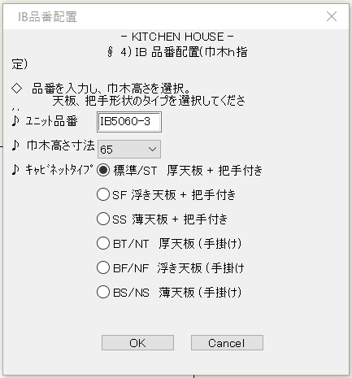
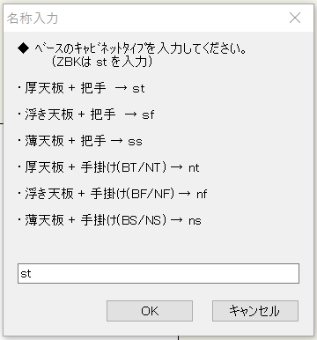
 |  | 1 |  |  |  |  | 1

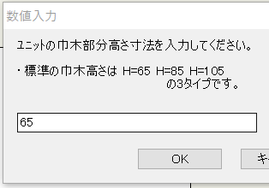
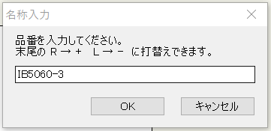

 |  | 2 |  |  |  |  | 2

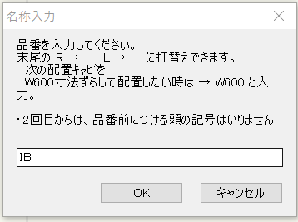
 |  |  |  |  |  |  | 3

 |  |  |  |  |  |  |  |  | ※存在しない品番を入力するとエラーメッセージが表示されて３に戻る

 |  |  |  |  |  |  |  | → 先に配置したキャビの右に隣接配置される

 |  | ▼描画結果 |  |  |  |  | ▼描画結果
 |  |  | → キャビ姿図・床線・寸法がグループ化された状態 |  |  |  |  | → 配置したキャビが全てグループ化された状態（個々は233と同じ状態）
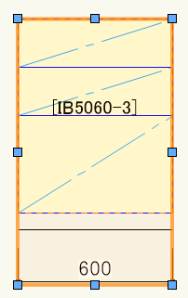
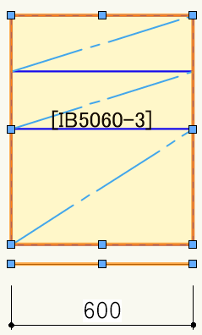
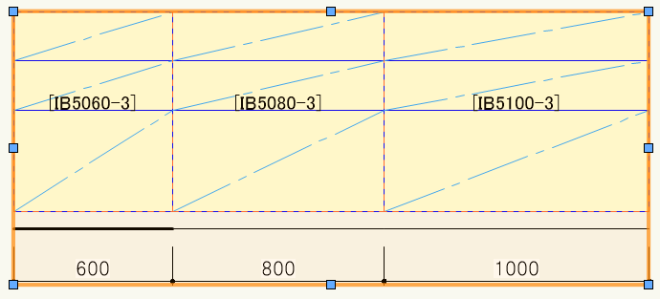

グループの中
▶
 |  |  |  |  | …キャビ：グループ（2層）

 |  |  |  |  | …床線：グループ
 |  |  |  |  | …寸法：グループでない

 |  |  | → 床線と寸法線が10ｍｍ離れた状態 |  |  |  |  | → 床線と寸法線の位置関係も233と同じ状態
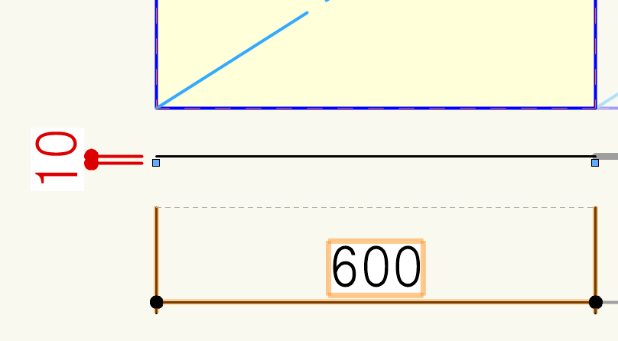
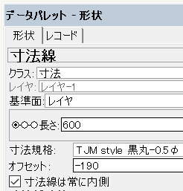

 | ●改修要件

 |  | ▼グループ内の「キャビ」「床線」のグループを解除した状態で出力する |  |  |  |  | ←233と同様の改修を施す
 |  |  | → 配置時点の状態はそのまま、グループ内に更にグループ化されたものがない状態

グループの中
▶
 |  |  |  |  | …キャビ：グループでない図形群

 |  |  |  |  | …床線：グループでない直線
 |  |  |  |  | …寸法：グループでない

 |  | ▼床線と寸法線が接している状態にする |  |  |  |  | ←233と同様の改修を施す
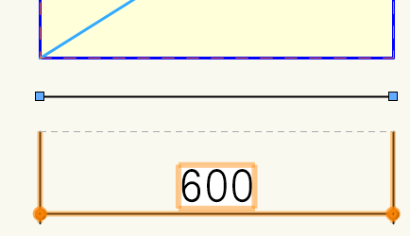
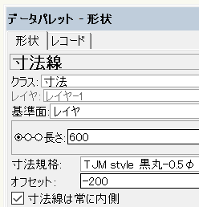

 |  |  |  | オフセット値を200に変更 …

235
235)NEW_ユニット横断面

 | ●現状挙動

 |  | ▼基本操作
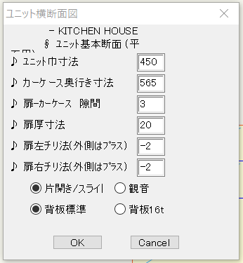
 |  | 1

 |  | ▼描画結果
 |  |  | → 詳細寸法付きの横断面図（線が太め）

 | ●改修要件

 |  | ▼一切の寸法が表示されていない状態、かつ以下の線の太さで描画されるようにする

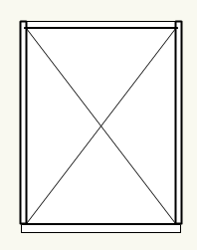
 |  |  |  | 背板 | 0.10（変更なし）

 |  |  |  | 側板 | 0.20 → 0.15

 |  |  |  | 背景面 | 0.10 → 0.05

 |  |  |  | バッテン | 0.15 → 0.05

 |  |  |  | 扉 | 0.20 → 0.15

240
240)NEW_ｵｰﾌﾟﾝｷｬﾋﾞﾈｯﾄ

 | ●現状挙動

 |  | ▼基本操作
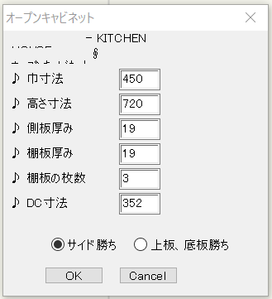
 |  | 1

 |  | ▼描画結果

 |  |  | ○サイド勝ち | ○上板、底板勝ち
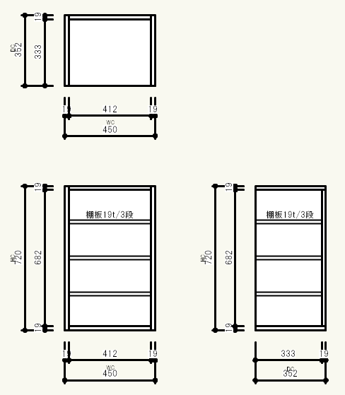
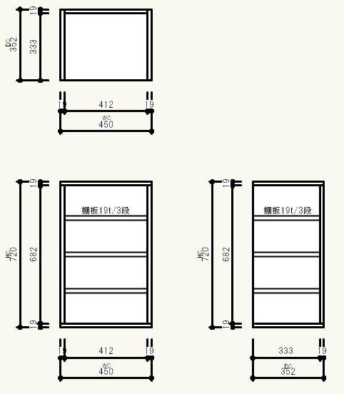

 | ●改修要件

 |  | ▼一切の寸法とテキストが表示されていない状態、かつ線の太さ 0.15 で描画されるようにする

 |  |  |  |  | 元の状態（太さ0.30）
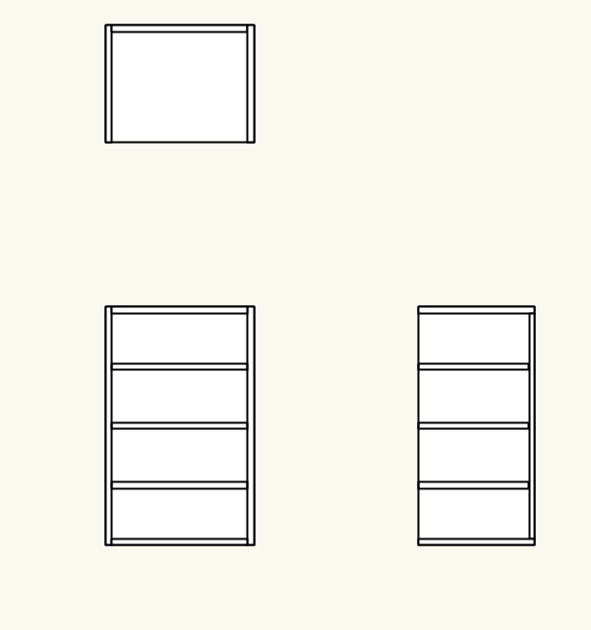

 |  | ▼棚板と背板の納まりを変更する
 |  |  | → KH2Dコマンドで呼び出した[KWTR4090]（下図）の納まりに倣う
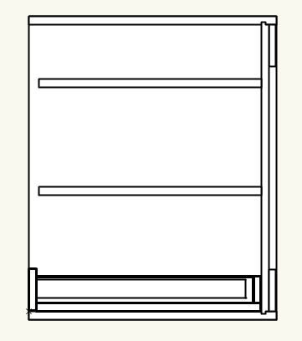
③
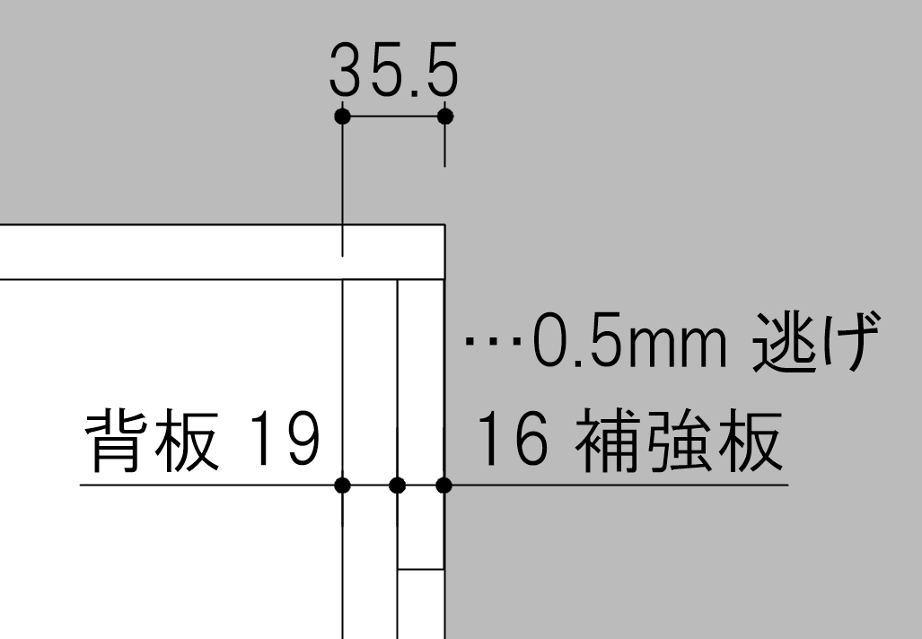

①
②

 |  |  | ① 棚板の前面位置：キャビ前木口から23.5mmセットバック |  | ※19mm背板上下のしゃくり表現は不要。
 |  |  | ② 棚板の後面位置：キャビ後木口から35.5mmセットバック |  | ※補強板は高さ100mm。天地板にドン付け。
 |  |  | ③ 背板の収まり：19+16+0.5の35.5mmの構成

31
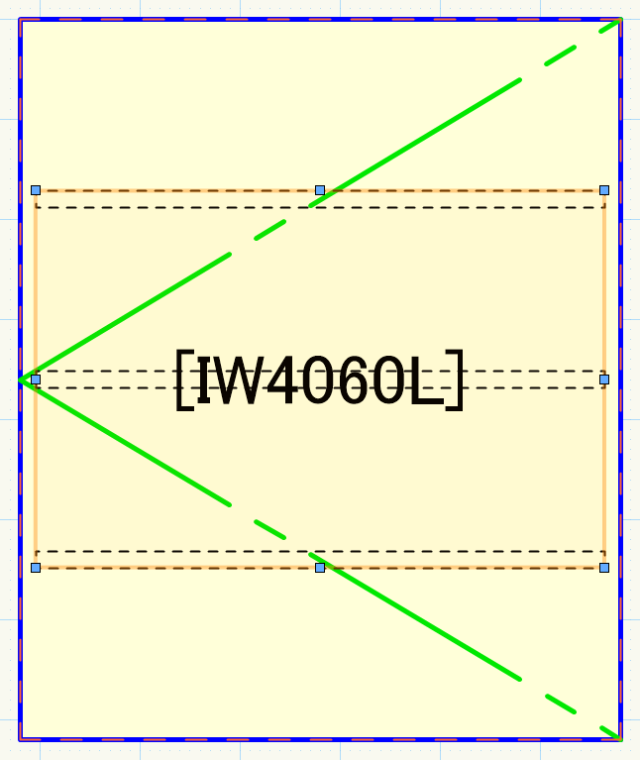
31)棚板(枚数指定)

 | ●現状挙動

 |  | ▼基本操作

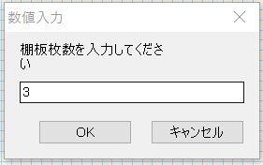
 |  | 1
★
クリック
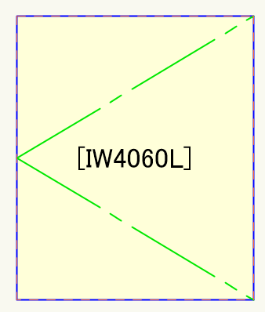
 |  |  |  | ※↓「棚板の厚み」とあるが、側板の厚み計算に使われている。。
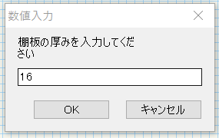

クリック
★

 |  | ▼描画結果
 |  |  | → 太さ0.10で指定の棚が描画される（グループ）
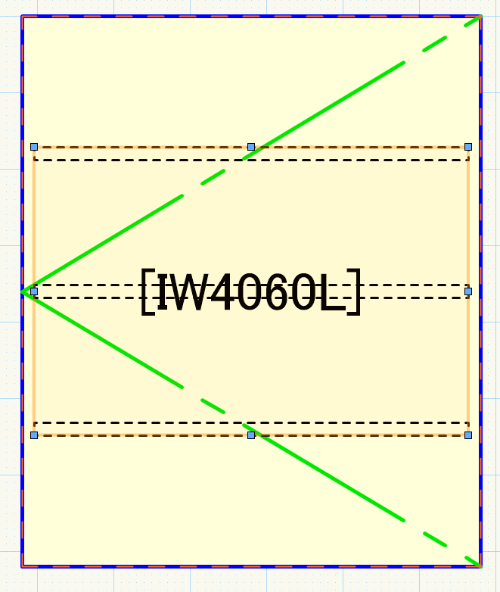

 | ●改修要件

 |  | ▼描画する棚板の線の太さを 0.05 に変更する

19-1・19-2
19-1)垂直連続寸法_jw |  |  |  | 19-2)水平連続寸法_jw

 | ●現状挙動

補助線が引かれる
 |  | ▼基本操作 |  |  | ▼基本操作
補助線が引かれる
 |  | 1 |  |  | 1
補助線が引かれる
補助線が引かれる

以降繰り返し

以降繰り返し

 |  | ▼描画結果 |  |  | ▼描画結果

 |  |  | → 太さ0.20の寸法が連続描画される（グループにはなっていない） |  |  | → 太さ0.20の寸法が連続描画される（グループにはなっていない）
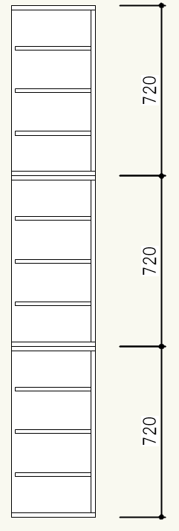
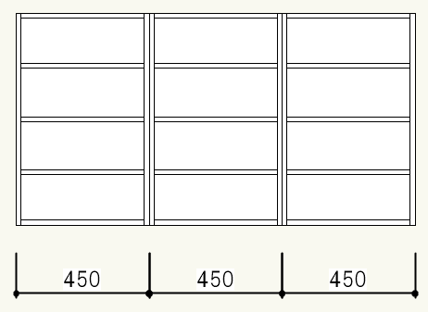

 | ●改修要件

 |  | ▼描画する寸法線の太さを 0.15 に変更する |  |  | ←19-1と同様の改修を施す
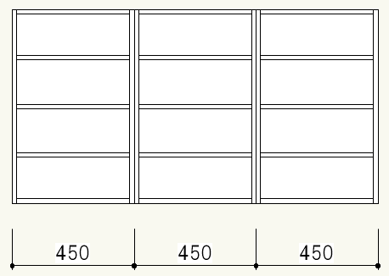
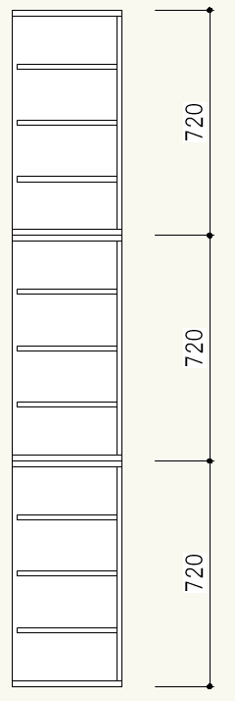

 |  | ▼コマンド終了時に補助線（長さ20000000000）が消えるようにする |  |  | ←19-1と同様の改修を施す

17-01・17-02
17-01)PY框-P |  |  |  |  | 17-02)DY框

 | ●現状挙動

 |  | ▼基本操作 |  |  |  | 2
★
クリック 2
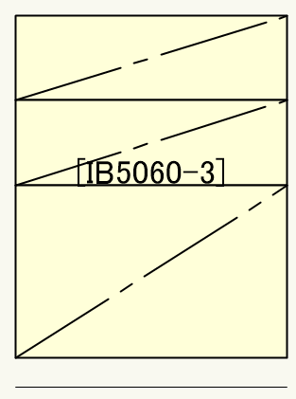
 |  | 1
以降1・2の繰り返し
クリック 1
★
★
クリック 2

クリック 1
★
★
クリック 2

クリック 1
★

 |  | ▼描画結果 |  |  |  | ▼描画結果

 |  |  | → 以下の框溝が描画される（グループ） |  |  |  | → 以下の框溝が描画される（グループ）
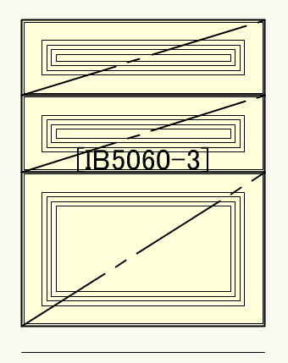
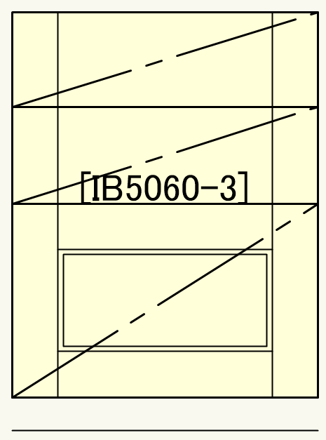
 |  |  |  |  |  |  |  | …四角の高さが220未満だと縦二本線

 |  |  |  |  |  |  |  | …四角の高さが220以上だと更に二重四角線

 |  |  |  | 太さ 0.10

 |  |  |  | 太さ 0.02 |  |  |  |  | 全て 太さ 0.10
 |  |  | ↓詳細 |  |  |  | ↓詳細
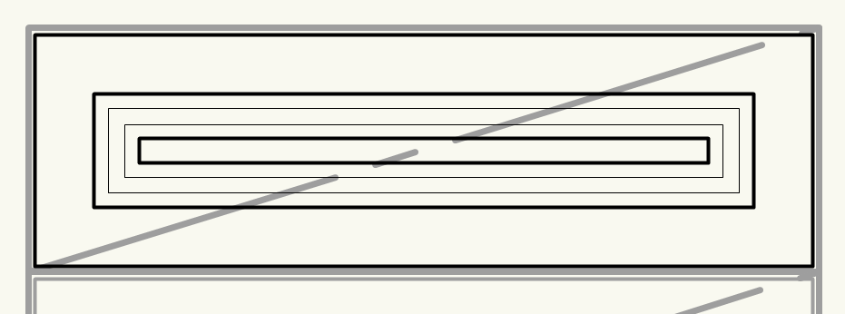
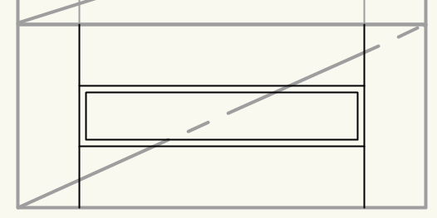

 | ●改修要件

 |  | ▼框溝線の太さ 0.10 の線を 0.05 に変更する |  |  |  | ←17-01と同様の改修を施す
 |  |  |  | 太さ 0.05
 |  |  |  |  |  |  |  |  | 全て 太さ 0.05

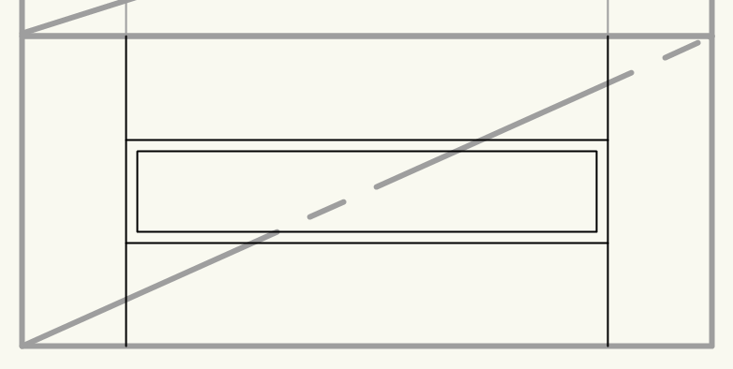
 |  |  |  | 変更なし

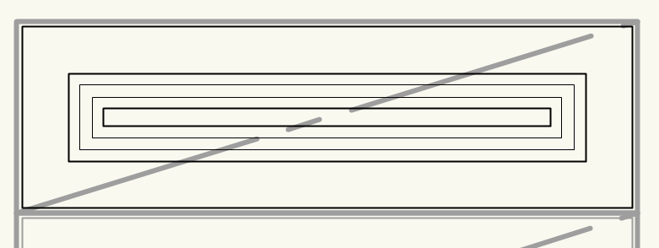

 | 相談）
 |  | 連続で框を描画する作業の中で、クリックする点を間違ってしまった時
 |  | Ctrl＋Zを押すとそれまで描画した正しい框も全て消えてしまう。
 |  | ↓
 |  | 間違えてクリックしてしまった時にそのクリックをUNDOできるようにすることは可能？

47・48
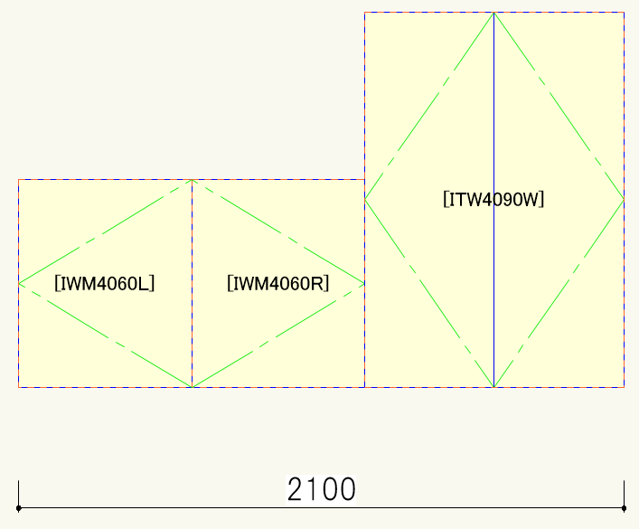
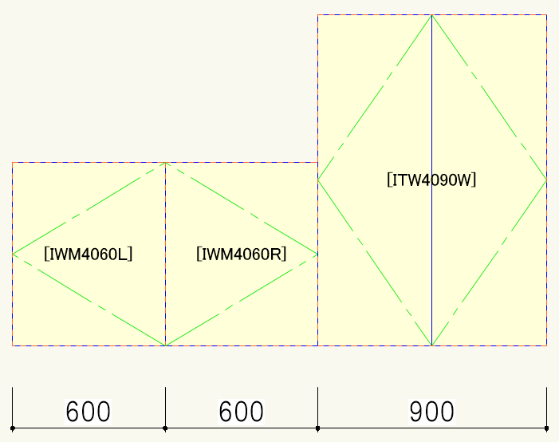
47)２点間水平寸法 |  |  |  | 48)水平連続寸法

 | ●現状挙動

 |  | ▼基本操作 |  |  | ▼基本操作

 |  | 1 |  |  | 1 |  | 5

以降５の繰り返し

 |  | 2 |  |  | 2

 |  |  |  |  |  |  | 6 | ダブルクリックで終了

 |  | 3 |  |  | 3

 |  | 4 |  |  | 4

 |  | ▼描画結果 |  |  | ▼描画結果

 |  |  | → 太さ0.20の寸法が描画される（グループにはなっていない） |  |  | → 太さ0.20の寸法が連続描画される（グループにはなっていない）
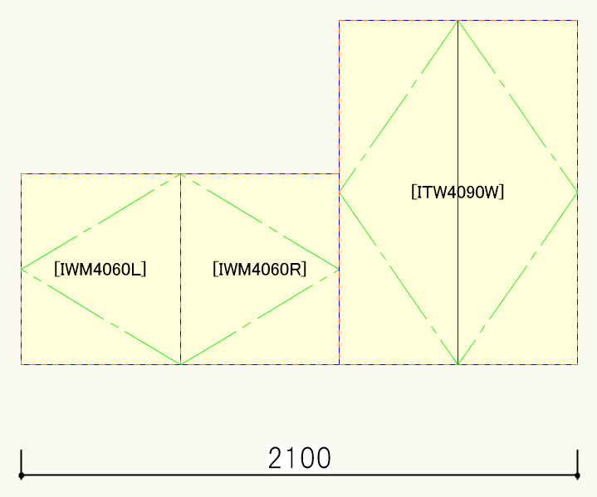
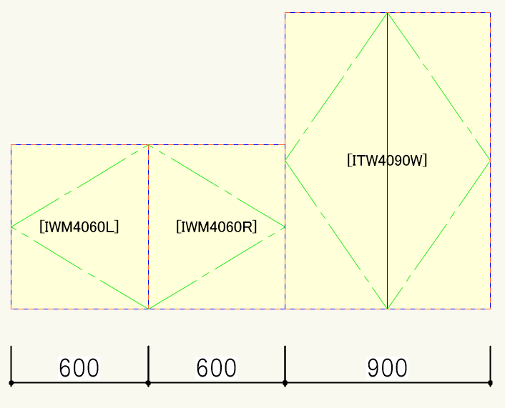

クリ1
★
クリ2
★
クリ1
★
クリ2
★
★
クリ5
クリ5
★
クリ3
★

クリ3
★
クリ4
★
★
クリ4

 | ●改修要件

 |  | ▼描画する寸法線の太さを 0.15 に変更する |  |  | ←48と同様の改修を施す

扉の軌跡
扉の軌跡コマンド

 | ●現状挙動

 |  | ▼基本操作

 |  | 1

 |  | 2

 |  |  |  |  |  |  | ※制限に反した位置をクリックするとエラーメッセージが表示されて１に戻る

 |  | 3

 |  | ▼描画結果（条件分岐あり）

 |  |  | ○基本操作１と２のクリック座標の離隔がW600以下の場合 |  |  |  | ○基本操作１と２のクリック座標の離隔がW600超の場合

 |  |  | → 86度と110度の2円弧が表示される |  |  |  | → エラーメッセージが表示されてコマンドが終了する
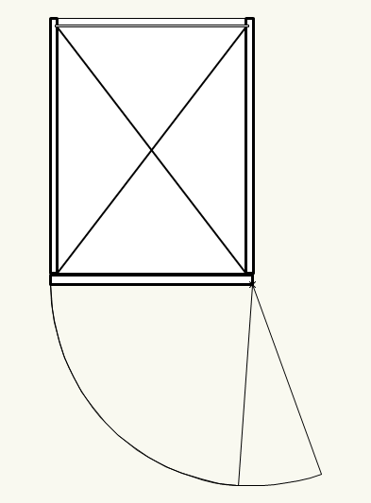

 | ●改修要件

 |  | ▼扉前面の点線を無くす
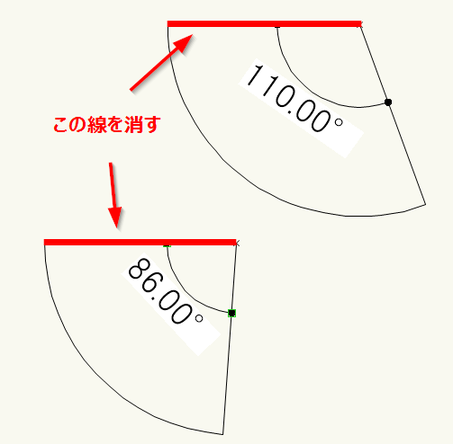
 |  |  |  |  |  | ・キャビネットの扉に重なるので見えなくなる線だが、編集過程で邪魔になる事がある

 |  | ▼操作説明文言を修正

 |  |  |  | 既存： | 扉の吊元をクリックしてください 途中で終了したい場合は2回クリックしてください
 |  |  |  | 修正： | 扉の吊元をクリックしてください\n終了する場合は吊元を2回クリックしてください

 |  |  |  | 既存： | 吊元の反対側をクリックしてください 吊元の同一線上ですよ！（←コレ大切！）途中で終了したい場合はもう一度吊元をクリックしてください
 |  |  |  | 修正： | 戸先（吊元と同一線上）をクリックしてください\n終了する場合はもう一度吊元をクリックしてください

 |  |  |  | 既存： | 扉の開く方向をテキトーにクリックしてちょんまげ 途中で試合終了したい場合はもう一度吊元をクリックしてちょんまげ
 |  |  |  | 修正： | 扉の開く方向をクリックしてください\n終了する場合はもう一度吊元をクリックしてください

 |  |  |  | 既存： | 何か変なところクリックしたぽいです。レッツ再チャレンジでお願いしまーす（** ）
 |  |  |  | 修正： | クリック位置が正しくありません\n吊元の選択からやりなおしてください

 |  |  |  | 既存： | W600超えたらダメって姐さんに言われてるので…協力できませんごめんなさい
 |  |  |  | 修正： | W600を超える軌跡は描画できません\n吊元の選択からやりなおしてください

 |  |  | ※ \n・・・改行希望（できたらで構いません）

 |  | ▼W600を超えた場合の挙動を変更

 |  |  |  | 既存： | エラーメッセージを表示してコマンドを終了する
 |  |  |  | 修正： | エラーメッセージ（修正版）を表示して基本操作１に戻る

